raw
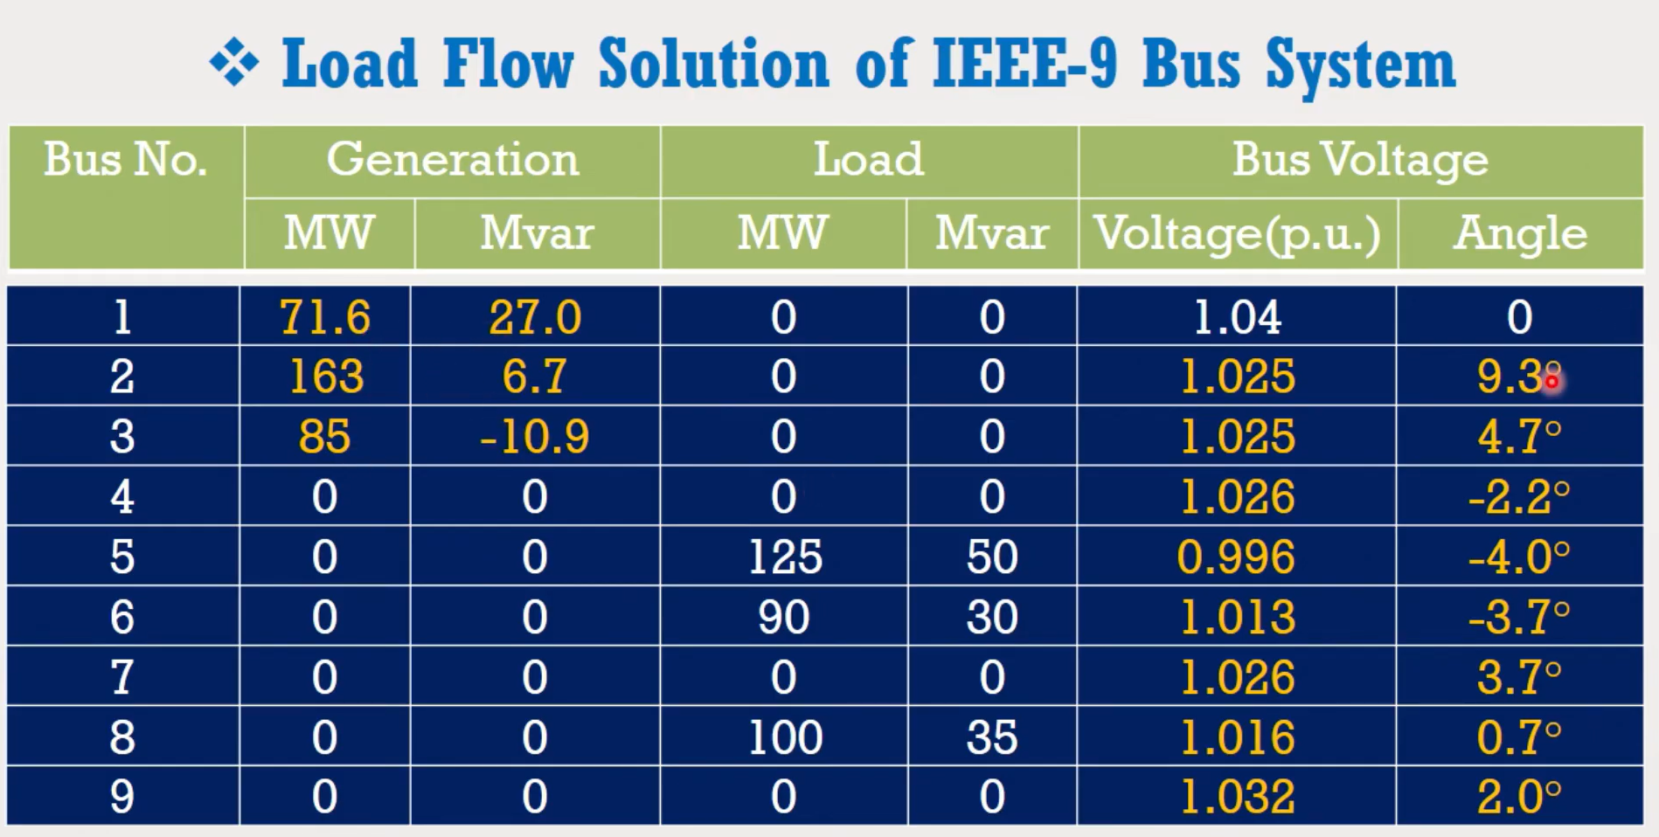

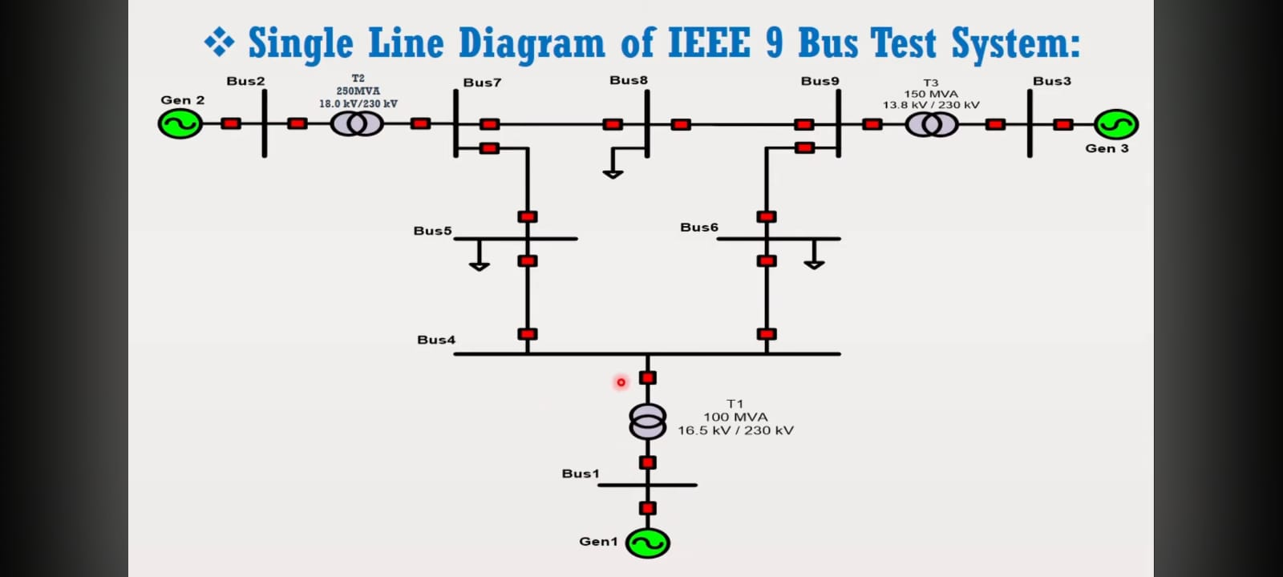

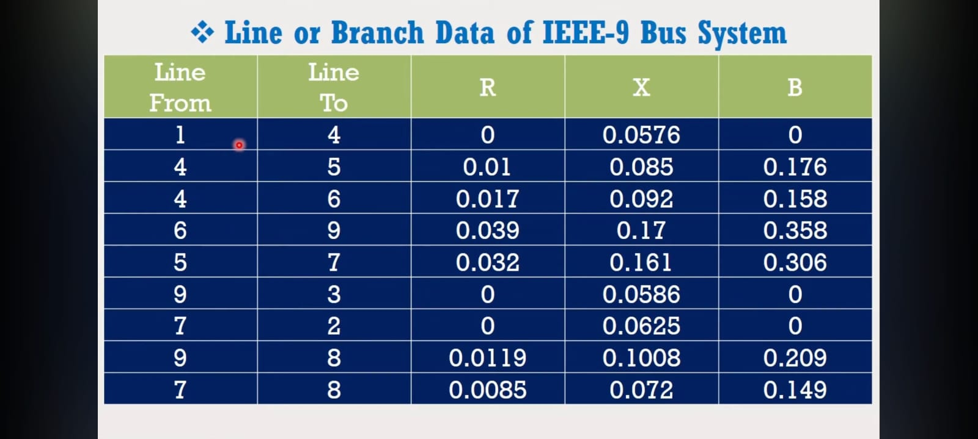
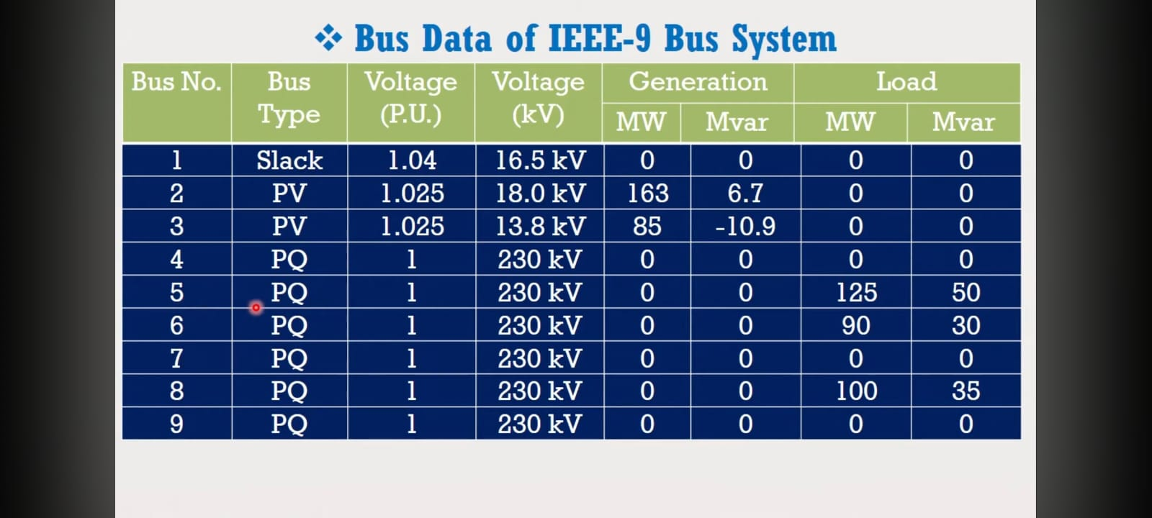

https://www.youtube.com/watch?v=UOTbUzf2Hsk
https://www.youtube.com/watch?v=UOTbUzf2Hsk

buses
ID | Type | P (MW) | Q (MVAr) | P | Q | V pu | VN | V (l-l) | V (l-n) | V | θ | V0 | θ0 | V SOL pu | θ SOL (grads) | V SOL (V) | θ SOL (rads)
1 | Slack | 0 | 0 | 0 | 0 | 1.04 | 16500 | 17160 | 9907.3306193 | 17160 | 0 | 17160 | 0 | 1.04 | 0 | 17160 | 0.0000
2 | PV | 163 | 6.7 | 163000000 | 6700000 | 1.025 | 18000 | 18450 | 10652.112467 | 18450 | 0 | 18450 | 0 | 1.025 | 9.3 | 18450 | 0.1623
3 | PV | 85 | -10.9 | 85000000 | -10900000 | 1.025 | 13800 | 14145 | 8166.6195577 | 14145 | 0 | 14145 | 0 | 1.025 | 4.7 | 14145 | 0.0820
4 | PQ | 0 | 0 | 0 | 0 | 1 | 230000 | 230000 | 132790.56191 | 230000 | 0 | 230000 | 0 | 1.026 | -2.2 | 235980 | -0.0384
5 | PQ | -125 | -50 | -125000000 | -50000000 | 1 | 230000 | 230000 | 132790.56191 | 230000 | 0 | 230000 | 0 | 0.996 | -4 | 229080 | -0.0698
6 | PQ | -90 | -30 | -90000000 | -30000000 | 1 | 230000 | 230000 | 132790.56191 | 230000 | 0 | 230000 | 0 | 1.013 | -3.7 | 232990 | -0.0646
7 | PQ | 0 | 0 | 0 | 0 | 1 | 230000 | 230000 | 132790.56191 | 230000 | 0 | 230000 | 0 | 1.026 | 3.7 | 235980 | 0.0646
8 | PQ | -100 | -35 | -100000000 | -35000000 | 1 | 230000 | 230000 | 132790.56191 | 230000 | 0 | 230000 | 0 | 1.016 | 0.7 | 233680 | 0.0122
9 | PQ | 0 | 0 | 0 | 0 | 1 | 230000 | 230000 | 132790.56191 | 230000 | 0 | 230000 | 0 | 1.032 | 2 | 237360 | 0.0349
 |  |  |  |  |  |  |  |  |  | (suposicion)

NOTAS
- Especificar los valores en unidades del sistema internacional
- Se considera P positiva aquella que es generada, y negativa aquella que se consume
- Se considera Q positiva aquella que es generada (condensador), y negativa aquella que se consume (bobina)
- El orden de las columnas no importa, solo las etiquetas de su cabecera (Type, P, Q, etc)
- Los angulos se considerarán en radianes
- La V es la tension fase-neutro, no la de linea.

lines
ID | ID bus 1 | ID bus 2 | Z pu | Y pu | Trafo-Zcc pu | Trafo-rt | Z | Y | Trafo-Zcc | Sb (VA) | Ub (V) | Zb (Ω) | Y (1/Ω)
1 | 1 | 4 | 0 | 0 | 0.0576j | 0.071739130435 | 0 | 0 | 0.156816j | 100000000 | 16500 | 2.7225 | 0.36730945822
2 | 4 | 5 | 0.01+0.085j | 0.176j | - | - | 5.29+44.965j | 0.000332703213610586j | - | 100000000 | 230000 | 529 | 0.0018903591682
3 | 4 | 6 | 0.017+0.092j | 0.158j | - | - | 8.993+48.668j | 0.000298676748582231j | - | 100000000 | 230000 | 529 | 0.0018903591682
4 | 6 | 9 | 0.039+0.17j | 0.358j | - | - | 20.631+89.93j | 0.000676748582230624j | - | 100000000 | 230000 | 529 | 0.0018903591682
5 | 5 | 7 | 0.032+0.161j | 0.306j | - | - | 16.928+85.169j | 0.000578449905482042j | - | 100000000 | 230000 | 529 | 0.0018903591682
6 | 9 | 3 | 0 | 0 | 0.0586j | 16.666666667 | 0 | 0 | 30.9994j | 100000000 | 230000 | 529 | 0.0018903591682
7 | 7 | 2 | 0 | 0 | 0.0625j | 12.777777778 | 0 | 0 | 33.0625j | 100000000 | 230000 | 529 | 0.0018903591682
8 | 9 | 8 | 0.0119+0.1008j | 0.209j | - | - | 6.2951+53.3232j | 0.000395085066162571j | - | 100000000 | 230000 | 529 | 0.0018903591682
9 | 7 | 8 | 0.0085+0.072j | 0.149j | - | - | 4.4965+38.088j | 0.000281663516068053j | - | 100000000 | 230000 | 529 | 0.0018903591682

NOTAS
- Especificar los valores en unidades del sistema internacional
- El orden de las columnas no importa, solo las etiquetas de su cabecera (ID, Z, Y, etc)
- Las variables Z, Y, Trafo-rt, Trafo-Zcc son, en general, numeros complejos. Pueden especificarse en forma binomica (ej: 2+5j) o polar (ej: 5∠3.14).
- Todos los angulos se considerarán en radianes
- La relación de transformación compleja se especifica como UN1/UN2, estos son los fasores tensiones nominales (linea-neutro) del lado del bus 1 y del bus 2. Los buses 1 y 2 son aquellos que poseen la ID1 y la ID2 especificadas en las columnas, respectivamente Por tanto si rt se especifica como un complejo, su angulo debe ser el "retraso" que sufre la tensión (linea-neutro) de cada fase al pasar por el trafo desde el lado del bus 1 al lado del bus 2 Independientemente del conexionado real del transformador, debe especificarse su equivalente estrella-estrella, tanto en la Zcc como en la rt.
- No pueden especificarse trafos y a la vez lineas PI. Es decir, si se quiere una linea "compuesta" donde hay trafos y tambien modelo PI de linea, deben usarse nudos intermedios tipo PQ con P=Q=0.
- El valor Zcc de los trafos será considerado como el valor que se mide desde el primario, siendo el primario el lado del bus 1 que se especifique.

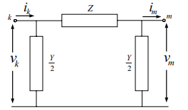
La impedancia y la admitancia corresponden con las de la imagen

